交握流程圖
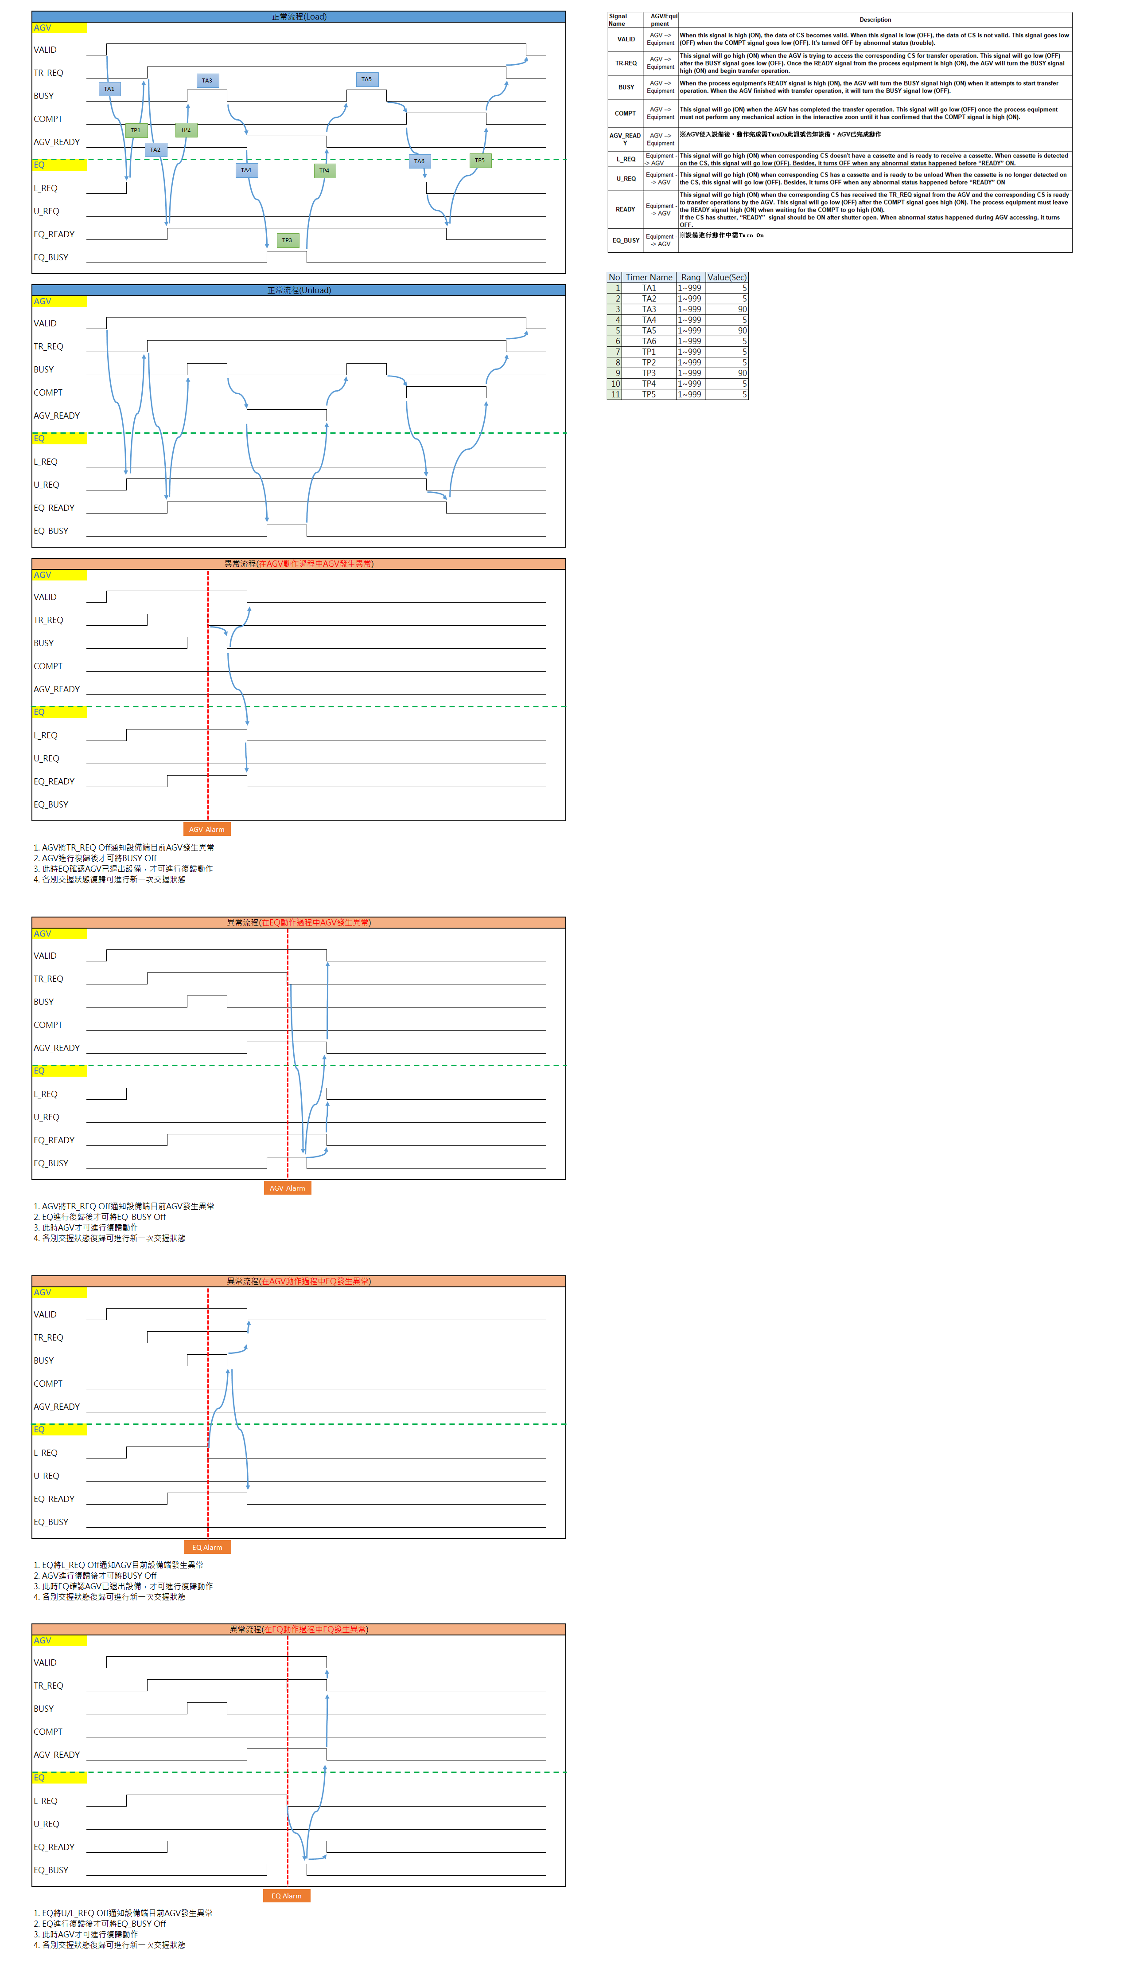

待確認
1. DIO是否依UMTC YM 2/3/4F壓機後

建議
1. 異常流程中, 若是EQ異常, 建議改為 OFF EQ_READY(L/U_REQ仍保持異常前狀態)通知AGV, 當人員介入復歸時才好識別當下是做Load或Unload
2. AGV收到對轉換架或其上方WIP的任務時, 需新增DIO(AGV_Booking_Request)通知轉換架, 當任務完成或任務被取消後, 也需新增DIO(AGV_CancelBooking_Request)通知轉換架

 | For AGV
 | IO | Name | 說明
 | DI2 | AGV_Booking_Request | AGV收到對轉換架或其上方WIP的任務時 | *1 |  |  | *4

 | DI3 | AGV_CancelBooking_Request | AGV完成或被取消轉換架或其上方WIP的任務 |  |  | *3
 | For 轉換架
 | IO | Name | 說明
 | DO6 | AGV_Booking_Accept | 轉換架接受AGV的Booking需求

 | DO7 | AGV_Booking_Reject | 轉換架拒絕AGV的Booking需求 |  |  |  |  | *5

 | DO8 | AGV_CancelBooking_Accept | 轉換架接受AGV的取消Booking需求

 | DO9 | AGV_Booking_Status | ON: 轉換架已被AGV Booking中(轉換架不可允許切為手動台車模式) OFF:轉換架未被AGV Booking中(轉換架可允許切為手動台車模式) |  | *2

 | Scenario: AGV發出Booking需求且轉換架接受
 | *1 | AGV收到對轉換架或其上方WIP的任務時
 | *2 | 轉換架接受AGV的Booking需求
 | *3 | AGV完成或被取消轉換架或其上方WIP的任務
 | Scenario: AGV發出Booking需求但轉換架拒絕
 | *4 | AGV收到對轉換架或其上方WIP的任務時
 | *5 | 轉換架拒絕AGV的Booking需求

